关键点截图
检查时间点 | 检查项 | 截图语句
1:00:00 | 接口层 | select * from etlplat.run_open_table a where STARTDATE is null or LOGDATE is null
2:00:00 | 原子层 | select * from etlplat.run_open_table a where STARTDATE is null or LOGDATE is null;
3:00:00 | 原子层 | select * from etlplat.run_open_table a where STARTDATE is null or LOGDATE is null;
4:00:00 | 宽表层 | select * from etlplat.run_open_table where STARTDATE is null or LOGDATE is null;
4:00:00 | 上传文件生成及上传监控 | 浏览器url地址栏输入：http://135.32.247.28:8080/webmanage/ | 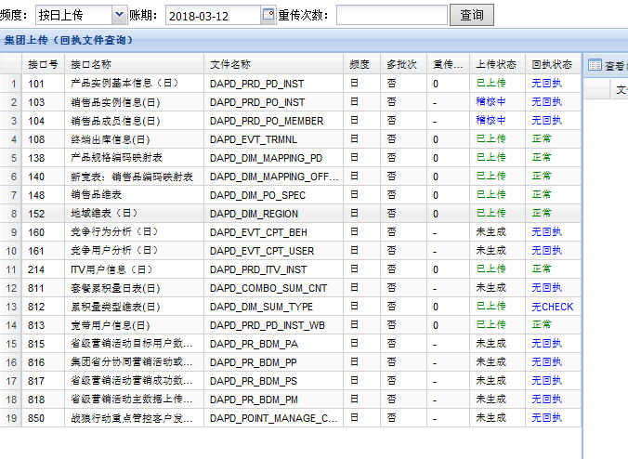
5:00:00 | 宽表层 | select * from etlplat.run_open_table where STARTDATE is null or LOGDATE is null;
6:00:00 | 宽表层 | select * from etlplat.run_open_table where STARTDATE is null or LOGDATE is null | 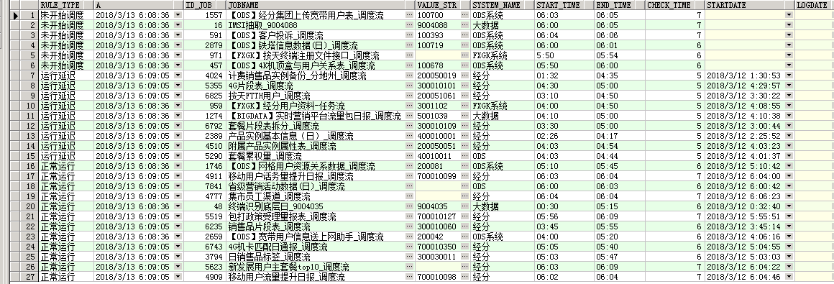
6:30:00 | 重点报表出数 | select * from ETLPLAT.RUN_OPEN_TO_CHECK ; | 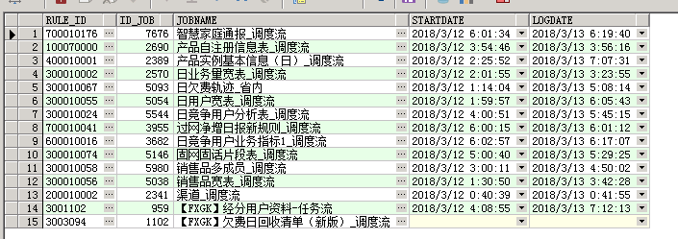
7:00:00 | 清单层 | select * from etlplat.run_open_table where STARTDATE is null or LOGDATE is null | 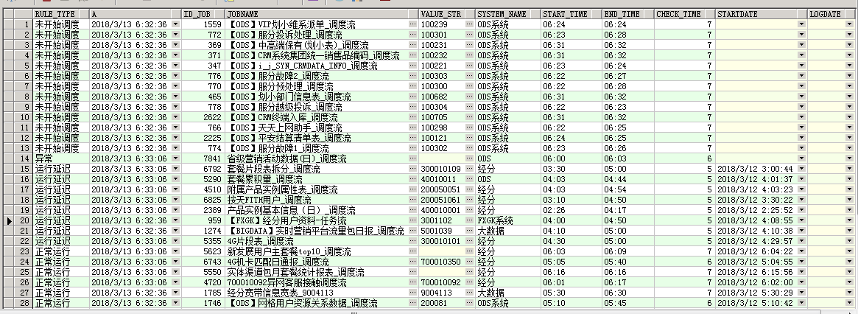
8:30:00 | 指标、展现层 | select * from etlplat.run_open_table where STARTDATE is null or LOGDATE is null

